Sheet1
渠道 | 项目 | 规格及要求 | 效果参考 | 规划输出时间 | 初稿完成时间 | 定稿确认时间 | 上线时间 | 输出人 | 对应设计师 | 备注（具体数量及项目描述说明）
抖音二店 | 版头贴片 | 版头贴片需求：橙色系，冬天、萌趣元素。可以加飘动雪花类似右图 大标题：Minibala 小标题：迷你巴拉 正品保证！ | 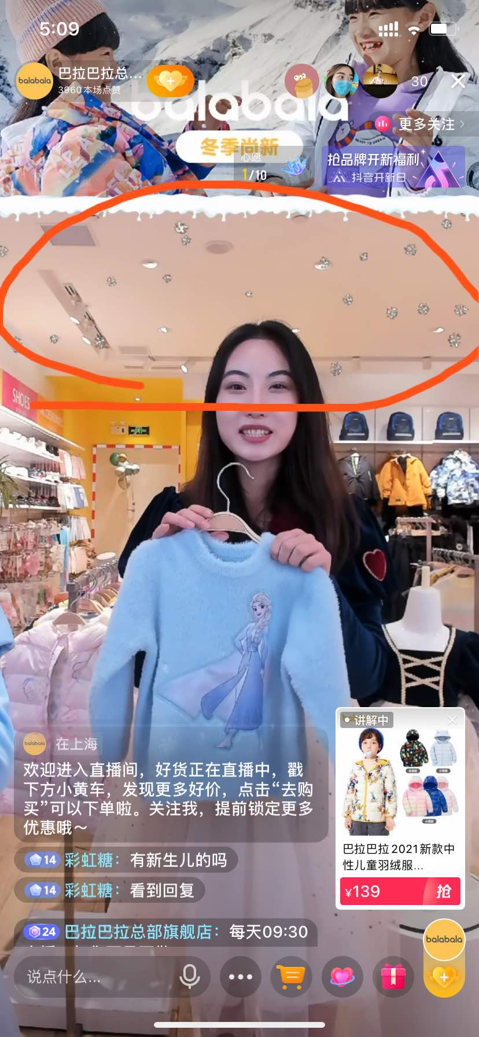
 | 利益点贴片 | 暂定

